タイトル
画面サイズ…900*600(横*縦)

 | タイトル

 |  | 簡単な画面構成
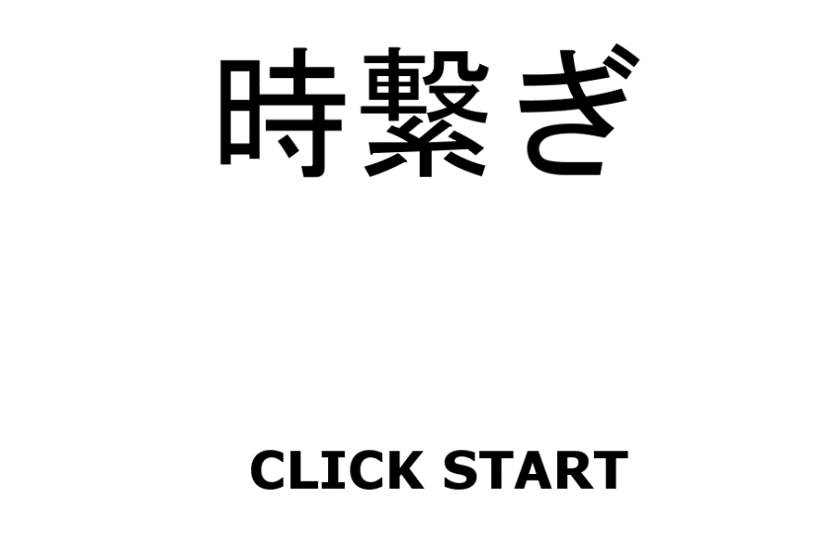
①
②
 |  |  | 番号 | 内容 | ファイル名 | サイズ | 内容
 |  |  | 1 | タイトル背景 | title_bg_0.png | 900*600 | 機械的な町の一枚絵
 |  |  | 2 | タイトルロゴ | title_logo.png | 500*200 | 背景に合った物をお願いします。
 |  |  | 3 | クリックスタート | title_click_start.png | 430*65 | 同上

③

メニュー
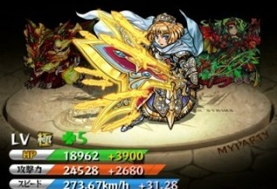
画面サイズ…900*600(横*縦)

 | メニュー

 |  | 簡単な画面構成
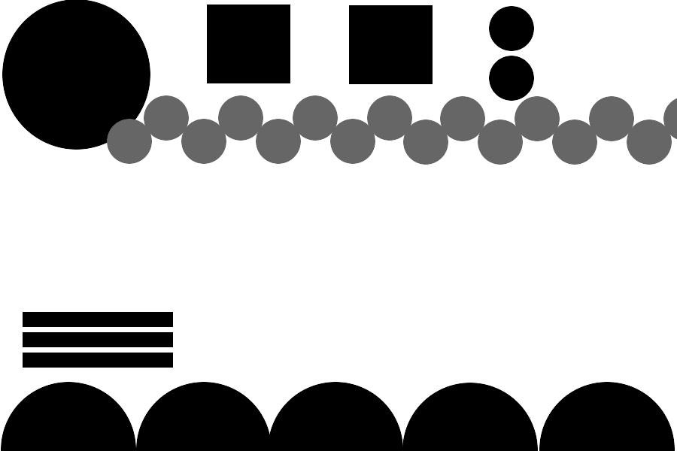
①
⑩
⑪
③
④
②
 |  |  |  | 番号 | 内容 | ファイル名 | サイズ | 内容
 |  |  |  | 1 | 背景 | menu_bg_0.png | 900*600 | 機械的な町の中の一枚絵 真ん中に円状の物をおいて欲しい(参考画像)
 |  |  |  | 2 | 区切り線 | menu_separator_line.png | 64*64 | 中心(32,32)を軸として回した時に他と連動する歯車
 |  |  |  | 3 | お金アイコン | menu_left_hand.png | 64*64 | 所持金を表すアイコン
 |  |  |  | 4 | モンスターアイコン | menu_right_hand.png | 64*64 | 所持しているモンスター数を表すアイコン
⑤
 |  |  |  | 5 | 能力値枠 | menu_ability_frame.png | 210*35 | 以下のバーを囲む枠
 |  |  |  | 6 | 体力バー | menu_strength_bar_frame.png | 200*25 | 緑色のバー
⑥
⑦
 |  |  |  | 7 | 攻撃力バー | menu_strength_bar.png | 200*25 | 赤色のバー
⑧
 |  |  |  | 8 | スピードバー | menu_speed_bar.png | 200*25 | 青色のバー
⑨
 |  |  |  | 9 | 選択ボタン | menu_select_button.png | 180*180 | 歯車 他と連動する必要は無いが、中心(90,90)で回しても問題無いように
 |  |  |  | 10 | 図鑑アイコン | menu_book_icon.png | 110*110 | 今まで取得したモンスターを見せる図鑑ボタン
 |  |  |  | 11 | ヘルプアイコン | menu_help_icon.png | 110*110 | メニューの操作説明を表示するボタン
 |  |  |  | ※左上の時計部分はゲームメインの振り子時計上部分を使います

 |  |  | 1背景、5能力値枠、6,7,8バー の参考画像

ゲームメイン
画面サイズ…900*600(横*縦)

 | ゲームメイン

 |  | 簡単な画面構成
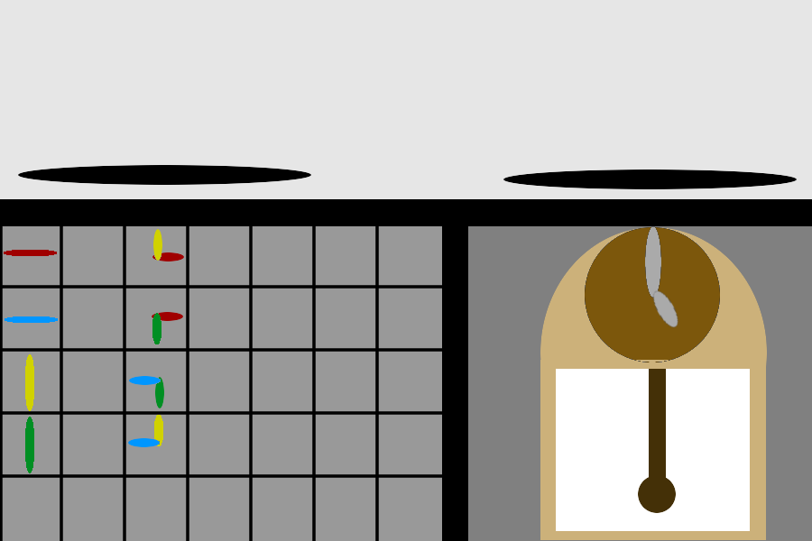
⑯

⑩
⑰
 |  |  | ゲームメイン
 |  |  | 番号 | 内容 | ファイル名 | サイズ | 内容
 |  |  | 1 | 上向き時計針 | main_up_hand.png | 10*70 | 長針が上を向いてる状態
③
⑤
⑮
 |  |  | 2 | 下向き時計針 | main_down_hand.png | 10*70 | 長針が下を向いてる状態
⑪
⑫
 |  |  | 3 | 左向き時計針 | main_left_hand.png | 70*10 | 長針が左を向いてる状態
④
⑦
⑬
 |  |  | 4 | 右向き時計針 | main_right_hand.png | 70*10 | 長針が右を向いてる状態
①
⑧
 |  |  | 5 | 上・右向き時計針 | main_up_right_hand.png | 35*35 | 長針が上、短針が右を向いてる状態
 |  |  | 6 | 上・左向き時計針 | main_up_left_hand.png | 35*35 | 長針が上、短針が左を向いてる状態
②
⑥
⑭
 |  |  | 7 | 下・右向き時計針 | main_down_right_hand.png | 35*35 | 長針が下、短針が右を向いてる状態
 |  |  | 8 | 下・左向き時計針 | main_down_left_hand.png | 35*35 | 長針が下、短針が左を向いてる状態
⑨
 |  |  | 9 | パズル背景 | main_pazzle_bg_0.png | 490*350
 |  |  | 10 | 体力バー枠 | main_strength_bar_frame.png | 335*40
 |  |  | 11 | 時計メイン | main_clock.png | 280*350 | 以下時計リソース以外の部分（縁）
 |  |  | 12 | 時計長針 | main_clock_long_hand.png | 25*86
 |  |  | 13 | 時計短針 | main_clock_short_hand.png | 25*43
 |  |  | 14 | 時計振り子 | main_clock_swing.png | 25*135
 |  |  | 15 | 時計側背景 | main_clock_bg.png | 42*42
 |  |  | 16 | 戦闘画面背景 | main_battle_bg.png | 600*220
 |  |  | 17 | 区切り線 | main_separator.png | 600*380

リザルト
画面サイズ…900*600(横*縦)

 | リザルト

 |  | 簡単な画面構成

①

 |  |  | リザルト
 |  |  | 番号 | 内容 | ファイル名 | サイズ | 内容
 |  |  | 1 | 歯車 | result_gear.png | 284*284 | 中心(142,142)で回転させても問題が無いように
③
 |  |  | 2 | 文字枠 | result_word_frame.png | 400*90
②
 |  |  | 3 | 区切り線 | result_separator_line.png | 48*350
 |  |  | 4 | 経験値アイコン | result_expoint.png | 64*64

④

キャラクター
キャラクター

 |  |  |  |  |  | 敵キャラリソース
 | １．弱い敵A | ２．弱い敵B | ３．弱い敵C |  |  | 番号 | 内容 | ファイル名 | サイズ | 内容
 |  |  |  |  |  | 1 | 弱い敵1_1 | weak_enemy_0_0.png | 300*300
 |  | 参考画像 |  |  |  | 2 | 弱い敵1_2 | weak_enemy_0_1.png | 300*300
 |  |  |  |  |  | 3 | 弱い敵1_3 | weak_enemy_0_2.png | 300*300
 |  |  |  |  |  | 4 | 弱い敵1_4 | weak_enemy_0_3.png | 300*300
 |  |  |  |  |  | 5 | 弱い敵1_5 | weak_enemy_0_4.png | 300*300
 |  |  |  |  |  | 6 | 弱い敵2_1 | weak_enemy_1_0.png | 300*300
 | 画像サイズ/300*300以上 |  |  |  |  | 7 | 弱い敵2_2 | weak_enemy_1_1.png | 300*300
 | イメージ/デフォルメよりの可愛い機械系のキャラクター |  |  |  |  | 8 | 弱い敵2_3 | weak_enemy_1_2.png | 300*300
 | その他/色の差分で五体ずつ作ってください |  |  |  |  | 9 | 弱い敵2_4 | weak_enemy_1_3.png | 300*300
 |  |  |  |  |  | 10 | 弱い敵2_5 | weak_enemy_1_4.png | 300*300
 |  |  |  |  |  | 11 | 弱い敵3_1 | weak_enemy_2_0.png | 300*300
 |  |  |  |  |  | 12 | 弱い敵3_2 | weak_enemy_2_1.png | 300*300
 |  |  |  |  |  | 13 | 弱い敵3_3 | weak_enemy_2_2.png | 300*300
 |  |  |  |  |  | 14 | 弱い敵3_4 | weak_enemy_2_3.png | 300*300
 |  |  |  |  |  | 15 | 弱い敵3_5 | weak_enemy_2_4.png | 300*300

 |  |  |  |  |  | ボスキャラリソース
 | ４．ボス１ | ５．ボス２ | ６．ボス３ | ７．ボス４ | ８．ボス５ | 番号 | 内容 | ファイル名 | サイズ | 内容
 |  |  |  |  |  | 1 | ボス１ | boss_0.png | 300*300
 |  | 参考画像 |  |  |  | 2 | ボス２ | boss_1.png | 300*300
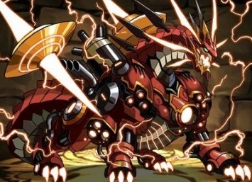
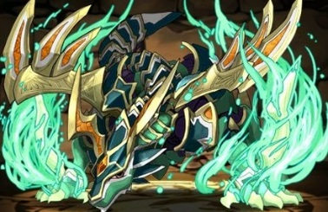
 |  |  |  |  |  | 3 | ボス３ | boss_2.png | 300*300
 |  |  |  |  |  | 4 | ボス４ | boss_3.png | 300*300
 |  |  |  |  |  | 5 | ボス５ | boss_4.png | 300*300

 | 画像サイズ/300*300以上
 | イメージ/弱い敵とは反対のかっこいい機械系のキャラクター
 | その他/こちらは色で差分ではなく、それぞれ一体ずつ描いてください

 |  |  |  |  |  | プレイヤーキャラリソース
 | ９．プレイヤーキャラ１ |  | １０．プレイヤーキャラ２ |  | １１．プレイヤーキャラ３ | 番号 | 内容 | ファイル名 | サイズ | 内容
 |  |  |  |  |  | 1 | プレイヤーキャラ１ | normal_enemy_0.png | 300*300
 |  | 参考画像 |  |  |  | 2 | プレイヤーキャラ２ | normal_enemy_1.png | 300*300
 |  |  |  |  |  | 3 | プレイヤーキャラ３ | normal_enemy_2.png | 300*300

 | 画像サイズ/300*300以上
 | イメージ/人型ロボット、ヒューマノイドなキャラクター
 | その他/

連絡方法
連絡方法

データーなどの受け渡しはSkypeかLINEでお願いします。
イラストは出来次第、随時送信してくださって結構です。イラストは、池田の方に送ってください。
デザインのイメージなどで相談事がありましたら、プランナーの池田の方に連絡をください。
分からないことや、デザイン、配置などで、相談がある場合も、気軽に連絡してください。
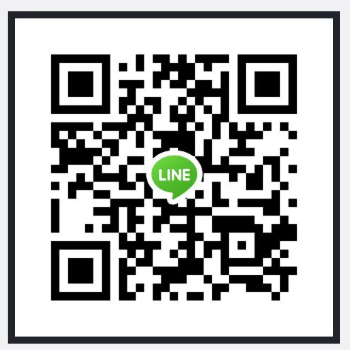
プランナー連絡先
名前 | 池田 壱誠
LINE ID | 登録していないのでQRで→
Skype ID | i_want_you_5963

